General information
Geselecteerde locaties:

Locations: | ID | Naam | Breedtegraad | Lengtegraad
1 | GEO2A_R_RWSTI362792 | 035HRL021400 | 52.386608 | 6.289836
2 | GEO2A__R_RWSTI362781 | N35 na afslag Heino-Zuid ri kr N348 thv hmp 19.2 | 52.4006348 | 6.2675862
3 | POV07_N348_Hmp_64.4_Re_HTN348 | Westdorplaan - N756 | 52.3806496 | 6.2590389

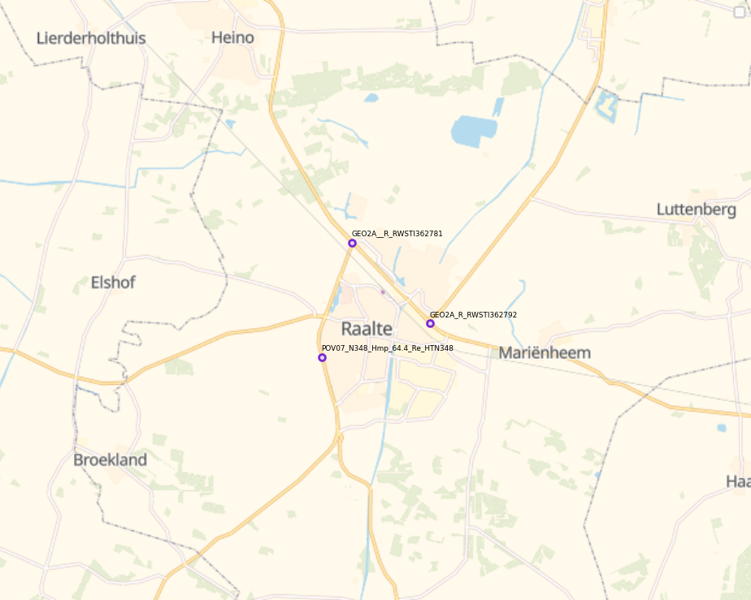
 |  |  |  |  | 8044 | 8714 | 5961 | 5694 | 6484 | 4540 | 6982 | 8149 | 5116 | 8044 | 8714 | 5961 | 5694 | 6484 | 4540 | 6982 | 8149 | 5116
 |  |  |  |  | 8319 | 9475 | 6366 | 6300 | 7987 | 5441 | 10621 | 10731 | 7171 | 8272 | 9125 | 5524 | 7287 | 10407 | 5961 | 10454 | 10716 | 7127
 |  |  |  |  | 275 | 761 | 405 | 606 | 1503 | 901 | 3639 | 2582 | 2055 | 228 | 411 | -437 | 1593 | 3923 | 1421 | 3472 | 2567 | 2011

